Лист1
Осень-Зима 2018/2019 +375 29 222 31 81 Viber/ WhatsApp Александра, наш сайт www.dilanavip.ru |  |  |  |  |  |  | курс доллара на 12.11 в РФ | курс доллара на 12.11 в РБ
Модель | Фото | Состав | размерный ряд | Цена в у.е. | Цена в рос. Руб. | Цена в бел.руб. | 66 | 2.145
Модель 0035 | 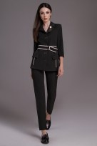 | вискоза-65%, полиэстер-30%, спандекс-5% | 42-50 | 38 | 2508 | 81.51
Модель:1226 | 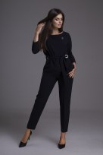 | полиэстер-80%; вискоза-20%; спандекс-2% | 46-50 | 38 | 2508 | 81.51 | темно-синий |  | 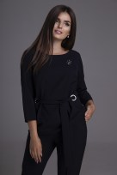
Модель:1237 | 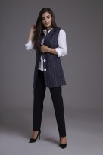 | полиэстер-80%; вискоза-18%; эластан-2%//брюки -полиэстер-65%,вискоза-34%, спандекс-2% | 56-60 | 51 | 3366 | 109.395 |  |  | 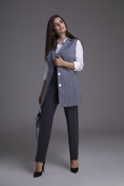
Модель:1231 | 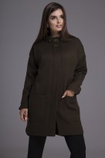 | полиэстер-77%, шерсть-23% | 48-52 | 33 | 2178 | 70.785 | с отделкой на воротнике и без |  | 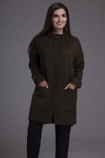
Модель:1239 | 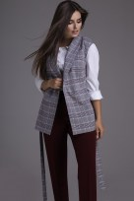 | состав пиджака: полиэстер-74%, вискоза-25%, спандекс-1%; состав рубашки: хлопок-97%, спандекс-3; состав брюк: полиэстер-66%, вискоза-29%, спандекс-5% | 44-48 | 47 | 3102 | 100.815 | бордо и хакки |  | 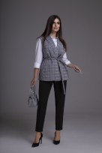 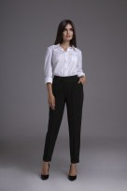
Модель:1238 | 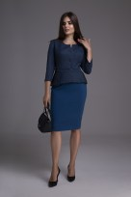 | состав жакета: полиэстер-64%, вискоза-34%, спандекс-2%; состав юбки: полиэстер-66%, вискоза-29%, спандекс-5% | 52-56 | 36 | 2376 | 77.22
Модель:1235 | 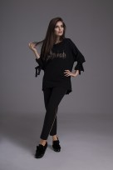 | блузы: хлопок-55%, вискоза-43%, спандекс-2%. Состав брюк: полиэстер-71%, вискоза-23%, спандекс-6 | 58-62 | 40 | 2640 | 85.8
Модель:1232 | 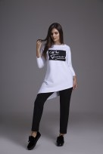 | блузы: хлопок-55%, вискоза-43%, спандекс-2%. Состав брюк: полиэстер-71%, вискоза-23%, спандекс-6 | 52-56 | 40 | 2640 | 85.8 | белый и черный |  | 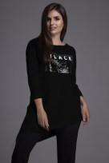
Модель:1073 Жилет-куртка | 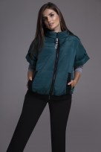 | Полиэстр-100% | 52-62 | 31 | 2046 | 66.495 | изумруд, синий, черный |  | 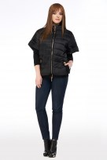 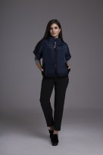
Модель:1222 | 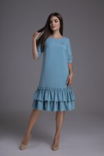 | полиэстер-71%; вискоза-23%; спандекс-6% | 50-54 | 28 | 1848 | 60.06
Модель:1228 плащ | 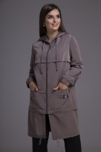 | Полиэстер-100% | 52-56 | 40 | 2640 | 85.8 | хакки и какао |  | 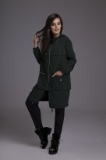 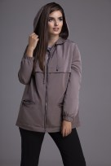
Модель:1209 |  | вискоза 65%, полиэстер 30%, спандекс 5% | 58-62 | 39 | 2574 | 83.655
Модель:1150 | 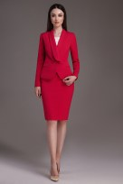 | Полиэстер-96%,спандекс-4% | 46-56 | 36 | 2376 | 77.22 | красный и василек | 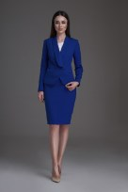
Модель:1224 | 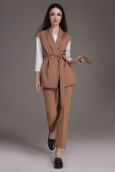 | полиэстер-71%,вискоза-23%,спандекс-6%//блуза-полиэстер-65%,вискоза-30%,спандекс-5% | 46-50 | 44 | 2904 | 94.38 | песочный |  | 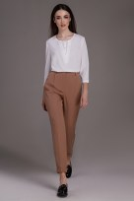
Модель:1220 | 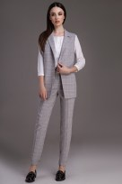 | хлопок-62%,полиэстер-35%,спандекс-3%//рубашка хлопок-97%,спандекс-3% | 46-50 | 45 | 2970 | 96.525 |  |  | 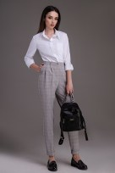 о
Модель:1136 | 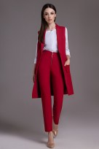 | вискоза 65%, полиэстер 30%, спандекс 5% | 46-56 | 44 | 2904 | 94.38 |  |  | 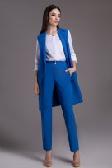 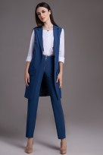
Модель:1219 | 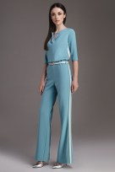 | Полиэстер-71%; вискоза-23%; спандекс-6% | 44-48 | 38 | 2508 | 81.51
Модель:1221 | 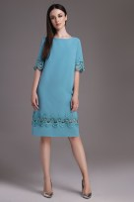 | Полиэстер-71%; вискоза-23%; спандекс-6% | 50-54 | 28 | 1848 | 60.06 |  |  | 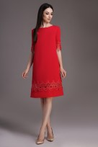
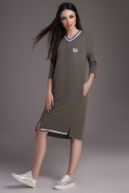 Модель:1175 |  | Хлопок-55%,вискоза-43%,спандэкс-2 | 48-58 | 29 | 1914 | 62.205

